Überfallswehr
 | Berechnung Überfallswehr (vollkommener Überfall)
 | (grobe Abschätzung der Verluste - Werte ohne Gewähr)

 | Gelb hinterlegte Flächen sind veränderbar

Fall 1: | scharfkantig geneigt |  | Fall 2: | senkrecht (α=0°)

 | b | 1 | m
 | h | 1 | m
 | wo | 1 | m
 | wu | 1 | m
 | α | 3 | °
 | Winkelmaß | 0.052335956243 |  | -
 | μ | 0.68488383181 |  | 0.6848

 | Q | 2.0224377187 | m3/s | 2.0221901663 | m3/s

 | Skizze:

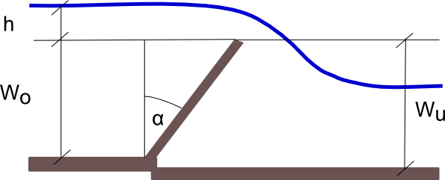

Mittels der Messung der Höhendifferenz (=h) kann der Durchfluss bestimmt werden, dies ist eine einfache und sehr genaue Methode

